Статистика
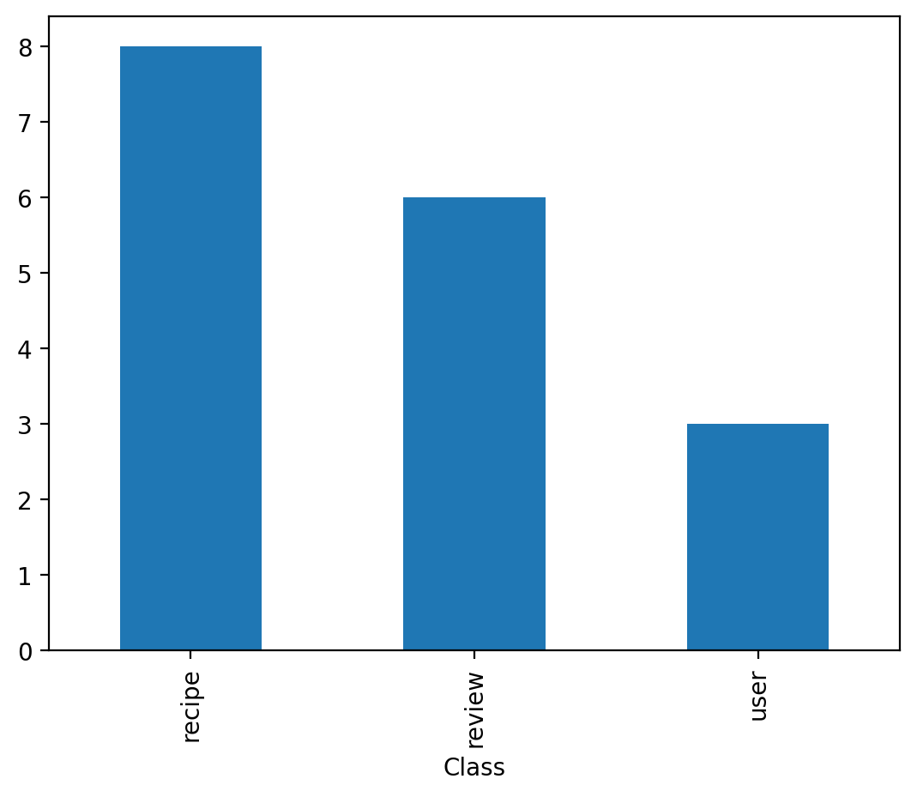
Class | Attribute
recipe | 8
review | 6
user | 3

